상품제안서
스테들러 트리플러스 화인라이너 형광 6입 세트 | 상품코드: F04382

 |  |  |  |  |  |  | 02-412-0044 | www.easy1.co.kr
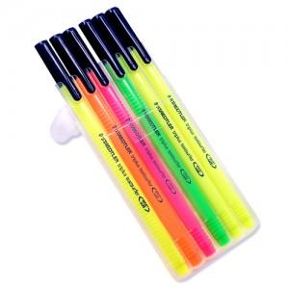

【상세/제작정보】 | * 펜: 개당 인쇄 100원 * 스티커: 1,000장 50,000원 * 스티커 작업비: 개당 50원 * 종이케이스에 선물포장시 + 200원 추가 / 기본 벌크패킹

【인쇄/포장옵션】 | 실크, 풀칼라 / 종이케이스

【공급단가】 | 수량 | 120~ | 500~ | 1,000~ | 2,000~ | 3,000~
*VAT별도 | 단가 | 4,010원 | 3,860원 | 3,710원 | 3,560원 | 3,470원

【상품 URL】 | https://dev.easy1.co.kr:443/src/goods_detail.php?gdno=4382

